시스템 기획서
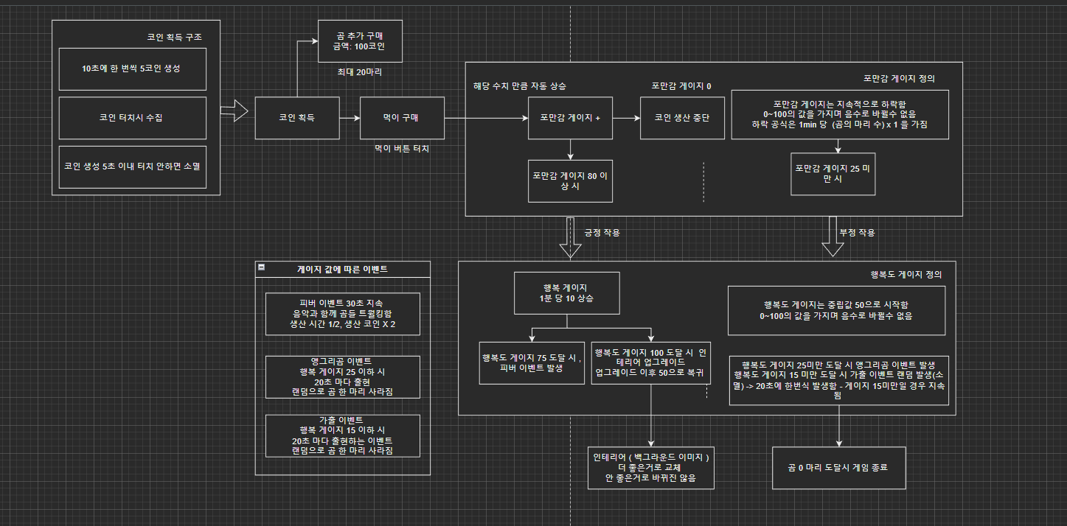
시스탬 내역 정의

이름 |  | 정의 및 규칙
곰 |  | 코인을 생성하는 NPC, 콘텐츠 발생 중심지
 |  | 한 마리 기준 10초 당 5코인 씩 생성 public |  |  |  |  |  |  |  |  | N
 |  | 곰 이동속도: 1초당 5 px 이동 public |  |  |  |  |  |  |  |  | Y
 |  | 최대 20마리 생성할 수 있으며 곰이 0마리가 되었을 때, GAME OVER 가 된다
 |  | 곰의 애니메이션은 포만감 시스템과 행복 시스템에 의해 변경됨
 |  | 곰의 최초 위치는 3번 위치, 구매했을 때 생성 되는 위치는 1,2,3,4 랜덤 생성
 |  | 

곰 생성 위치
실제 이동범위
1ㅠ
3
4
2

 |  | 곰이 일반 상태일 때, 애니메이션 10번 재생 시 다음 애니메이션으로 전환한다 (Gom Table 참조)
 |  | 곰 한 마리 당 가격은 1000 코인 public
코인 |  | 해당 게임의 재화 시스템, 곰과 먹이를 구매할 수 있음
 |  | 코인 터치 시 수집, 생성은 곰에게서 우측 상단으로 툭 떨어져 나가는듯한 형식
10초 당 5 코인 생성
 |  | 

Click 시 코인 이미지 Fade out

 |  | 코인 생성 5초 이내 터치 하지 않으면 소멸 public
먹이 |  | 먹이를 클릭하면 공식에 따라 코인이 소모되고 포만감 게이지를 상승 시킴
 |  | 먹이 당 포만감 게이지 1 상승 public
 |  | 포만감 게이지가 100일 때 먹이 소모 불가
 |  | 먹이 계산 공식: 먹이 값 = 필드 내 생성된 곰 마리 수 X 100 public
포만감 게이지 |  | 포만감 게이지는 지속적으로 하락함
 |  | 하락 수치 만큼 10초마다 포만감 게이지 차감
 |  | 하락 수치 = 곰의 마리수 X 1 public
 |  | 0~100의 값을 가지며 음수로 바뀔 수 없음
 |  | 포만감이 0일 때, 곰은 코인 생산을 즉각 중단한다
행복 게이지 |  | 중립값 50으로 시작함
 |  | 0~100의 값을 가지며 음수로 바뀔 수 없음
 |  | 행복 게이지는 포만감 게이지 수치의 영향을 받고 있음
 |  | 행복 게이지에 따라 긍정적 혹은 부정적인 이벤트 출력
 |  | 행복 게이지가 100이 될 시 행복 레벨이 오르며 배경 이미지가 변경되고 다시 행복 게이지가 50으로 줄어듦. 행복 게이지 0이 될 시 GAME OVER가 된다

 |  | 행복 레벨은 UI로 표시 되지 않고 개발 내부에서만 콘텐츠 개방 지표로만 사용할 예정

게이지 별 이벤트 발생 상황

포만감 | 게이지 | 0 | 1~25 |  |  | 26~90 |  | 90~99 |  | 100
 | ㄴ색상 | 배경색(흰색) | 빨강 |  |  | 초록 |  | 파랑 |  | 노랑
 | 이벤트 | 코인 생산 중단 | 행복 게이지 하락 |  |  | 이벤트 없음 |  | 행복 게이지 상승 |  | 먹이 사용 불가
 |  |  | 10초당 5 |  |  |  |  | 10초당 5
 | 애니메이션 | idle 모션 랜덤 출력

행복 | 게이지 | 0 | 1~15 | 16~25 |  | 90 |  |  | 100
 | ㄴ색상 | 배경색(흰색) | 빨강 | 주황 |  | 초록 |  |  | 노랑
 | 이벤트 | 게임 종료 | 가출 이벤트(20초마다 출현) | 앵그리곰 이벤트 |  |  | 피버 이벤트 발생(30초) |  | 인테리어 해방 후 코인+50 획득
 |  |  | ㄴ 랜덤으로 곰 -1마리 사라짐 | ㄴ 생산 시간 2배 |  | ㄴ 생산 시간 1/2, 생산 코인 X2 |  |  | 행복 게이지 -50
 | 특수 모션 | 게임 over 화면 출력 | 가출 이벤트: 곰 fade out | idle 모션 랜덤 출력 |  | dance 모션(랜덤선정)으로 30초간 출력

 | 게이지 색상은 Develop 요소, 필수 개발 항목이 아님 |  |  | 애니메이션 출력 공식 : 곰 최초 등장시 new 모션 출력. 이후 idle 모션으로 넘어감
 |  |  |  |  |  | idle 모션 출력시 25초간 해당 모션 출력 이후 다른 idle 모션으로 random으로 넘어감
포만감과 행복의 상관관계

 |  | 90 이상 |  | 행복 게이지 | 10초당 5 | 상승
포만감 게이지
 |  | 25 미만 |  | 행복 게이지 | 10초당 5 | 하락

▶ 포만감의 이벤트와 행복의 이벤트 충돌 시, 행복 이벤트를 우선 출력
▶ 포만감의 애니메이션과 행복의 특수 모션 충돌 시, 행복의 특수 모션을 우선 출력

시스템 플로우

